연금 (3)
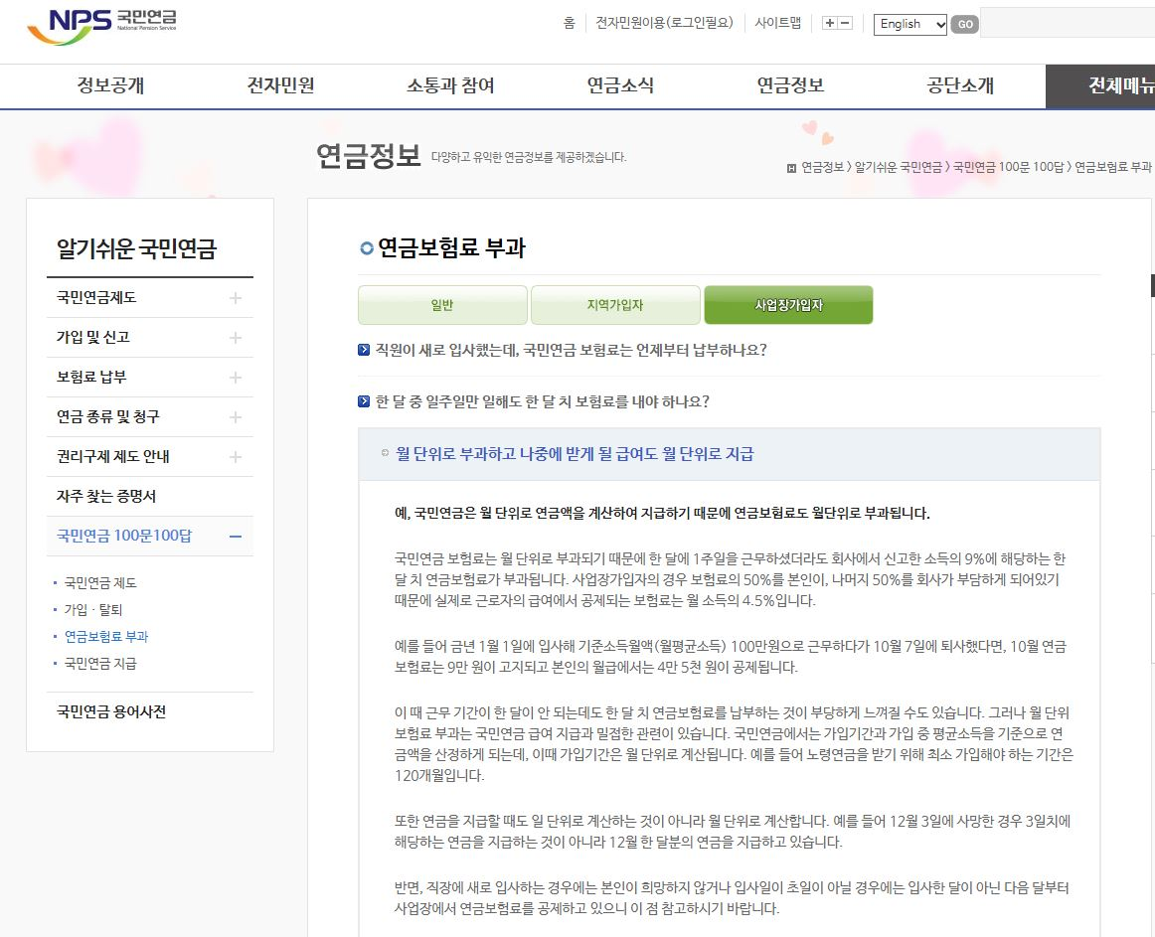
국민연금 산출표

■ 과업명:백남준아트센터 기획전 방호인력 도급 용역[1개월 미만(8월) 기준] |  |  |  |  |  | [표 2-5]
구 분 | 요율 (%) | 적용대상액 |  |  |  | 금 액
 |  | 기본급여 | 상여금 | 제수당 | 계
방호원 | 4.50% |  |  |  |  | 525,039 | 4.500%

계 |  | - | - | - | - | 525,039
주) 금액 : 1개월 기준금액 적용 [Ⅴ-1. 원가계산서 (1개월 기준) - [표 2-5] 국민연금 산출표 참조]

